EXEMPLO - INFO CAPACITY
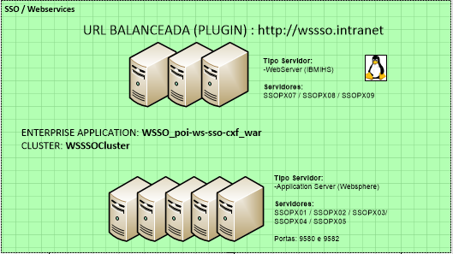
A SER PREENCHIDO PELA ÁREA DE NEGÓCIOS
DESCRITIVO DA NECESSIDADE (Descrever aqui um pouco sobre a necessidade que gerou a demanda)- PREENCHIMENTO OBRIGATÓRIO
O Cadastro via atendimento/URA que impactará o Minha Oi (WS SSO) consiste em disponibilizar para o cliente uma opção de cadastro no mInha Oi caso ele não tenha ainda dentro da URA. Isso facilitará o processo evitando assim que o cliente tenha que desligar e selecionar outra opçao. Isso requererá o aumento de mais 26 novas transações por segundo ( TPS´s).

A SER PREENCHIDO PELA ÁREA DE OPERAÇÕES E ÁREA DE NEGÓCIOS
SISTEMAS ENVOLVIDOS (Informar os sistemas que serão impactados por essa demanda)- PREENCHIMENTO OBRIGATÓRIO
MINHA OI- WSSO, PORTAL OI

Há integração com o Barramento SOA? |  | NÃO |  | Integração com Sistemas MAINFRAME? |  |  | NÃO

A SER PREENCHIDO PELA ÁREA DE OPERAÇÕES
INFRAESTRUTURA IMPACTADA (Informar a camada, o ambiente e o hostname de todos os servidores que serão impactados por essa demanda)- PREENCHIMENTO OBRIGATÓRIO

AMBIENTE | CAMADA | HOSTNAME
Produção | WEB | SSOPX07/08/09
Produção | APL | SSOPX01-05
Homologação | BD ORACLE | SSOPX10A/B
Desenv. | BD SQL | SSOPW02

A SER PREENCHIDO PELA ÁREA DE OPERAÇÕES E ÁREA DE NEGÓCIOS
INFORMAÇÕES SOBRE O INDICADOR DE NEGÓCIO (MÉTRICA) E VOLUMETRIAS (se houver mais de uma métrica, deverá ser informada a mais significativa)- PREENCHIMENTO OBRIGATÓRIO

MÉTRICA A SER CONSIDERADA PARA O ESTUDO |  |  |  | Transações |  |  | OCORRÊNCIA | Por segundo

 | JAN | FEV | MAR | ABR | MAI | JUN | JUL | AGO | SET | OUT | NOV | DEZ | % (a.m)
ANO CORRENTE | 1,200 | 800 | 1,900 | 2,089 | 3,087 | 1,876 | 3,456 | 4,567 | 5,678 | 4,587 | 6,546 | 1,999 | 54%
ANO 2 |  |  |  |  |  |  |  |  |  |  |  |  | 0%

 |  |  | OU

VOLUMETRIA ATUAL |  |  | 5,000
VOLUMETRIA ADICIONAL |  |  | 1,000
PRAZO PARA ATINGIR A VOLUMETRIA (em meses) |  |  | 12 |  | (o prazo deverá considerar no mínimo o impacto de 6 meses de operação, sendo desejável 12 meses).
VOLUMETRIA TOTAL |  |  | 6,000
IMPACTO (%) EM INFRAESTRUTURA |  |  | 20.0%

 |  |  | OU

PERCENTUIAL DE CRESCIMENTO |  |  | 15.0% |  | (o percentual de crescimento deverá considerar no mínimo o impacto de 6 meses de operação, sendo desejável 12 meses).
PRAZO PARA ATINGIR O % DE CRESCIMENTO (em meses) |  |  | 12

A SER PREENCHIDO PELA ÁREA DE OPERAÇÕES
TOPOLOGIA (Inserir aqui o desenho da topologia que envolve a solução a ser impactada pela nova demanda)

